ТОП 200
КрепАвто. www.krepauto.ru Автокрепёж для иномарок
Итого |  |  |  |  |  | 0 | 0
Артикул | Фото | Марка автомобиля | Примечание | Опт, от 1шт. руб | От 100шт., руб | Кол-во, шт (кратно 10) | Сумма, руб | Коммент.
1720 | 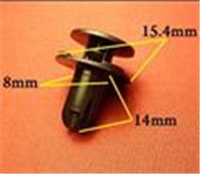 | Hyundai, Kia | Бампер | 9.6 | 8.2 |  | 0.0
0127 | 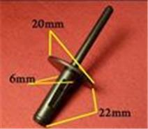 | BMW. 6,5mm | Заклёпка пластиковая | 9.9 | 8.4 |  | 0.0
0106 | 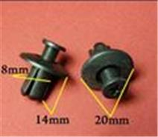 | Различные марки | Защита к.арок, брызговики | 8.1 | 6.9 |  | 0.0
0156 | 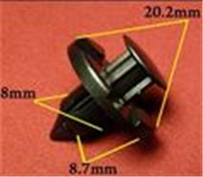 | Acura, Honda, Infiniti, Mitsubishi, Nissan | Внутренняя отделка, брызговики, подкрылок, бампер, крылья, кузов - решётки | 8.4 | 7.1 |  | 0.0
0135 | 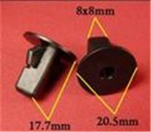 | Daihatsu, Lexus, Subaru, Toyota | Внутренняя отделка | 8.4 | 7.1 |  | 0.0
0764 | 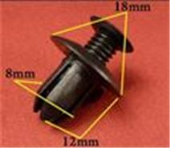 | GM, Hyundai, Kia, Mazda, Renault, Автоваз | Решётки, защита кузова, брызговики, бампер | 9.3 | 7.9 |  | 0.0
0503 | 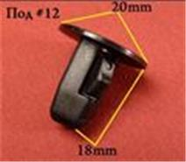 | Daihatsu, Lexus, Toyota | Подкрылок, крылья | 7.2 | 6.1 |  | 0.0
1743 | 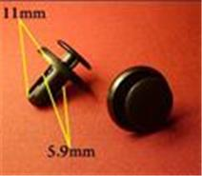 | Hyundai, Mitsubishi, Nissan, Subaru | Подкрылки, защита, бампер, крылья, освещение | 6.6 | 5.6 |  | 0.0
1682 | 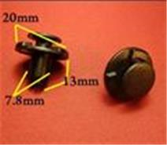 | Infiniti, Nissan | Колышек распорный со шляпкой | 9 | 7.7 |  | 0.0
1510 | 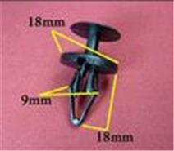 | Chevrolet, Ford, GM | Пистон распорный со шляпкой | 9.6 | 8.2 |  | 0.0
0209 | 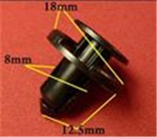 | Infiniti, Nissan, Renault, Toyota | Бампер | 8.1 | 6.9 |  | 0.0
0292 | 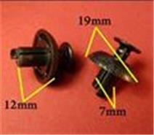 | Lexus, Toyota | Бампер, защита, универсальные | 8.7 | 7.4 |  | 0.0
0475 | 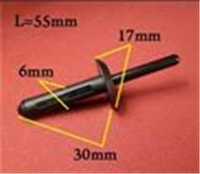 | Chrysler, Ford, GM | Заклёпка пластиковая | 9.9 | 8.4 |  | 0.0
0832 | 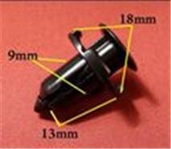 | Acura, Chrysler, Honda, Lexus, Mitsubishi, Toyota | Подкрылок, крылья, бампер | 10.5 | 8.9 |  | 0.0
0334 | 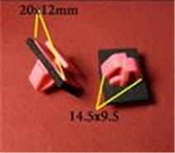 | Hyundai, Kia | Отделка стоек, порогов, молдинги | 12.6 | 10.7 |  | 0.0
0150 | 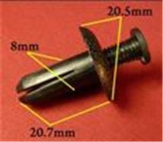 | Acura, Honda, Hyundai, Kia, Lexus, Mitsubishi, Toyota | Брызговики, подкрылок, бампер, крылья | 9.9 | 8.4 |  | 0.0
0057 | 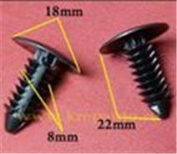 | Chrysler, Dodge, Ford, GM, Opel | Защита, брызговики, предохранительные приспособления, внутренняя отделка | 6 | 5.1 |  | 0.0
1688 | 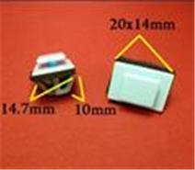 | Hyundai, Kia | Молдинги | 11.1 | 9.4 |  | 0.0
0801 | 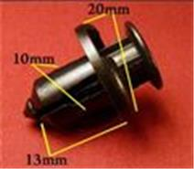 | Acura, Honda, Hyundai, Kia | Бампер, защита | 11.7 | 9.9 |  | 0.0
0213 | 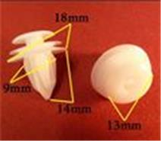 | GM, Lexus, Mitsubishi, Toyota | Внутренняя отделка | 6.6 | 5.6 |  | 0.0
1555 | 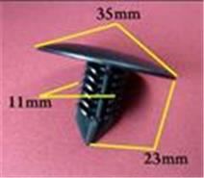 | Nissan, Renault, АвтоВАЗ | Брызговики, подкрылок, бампер | 14.3 | 12.2 |  | 0.0
0821 | 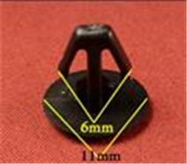 | Acura, Honda | Уплотнитель | 5.1 | 4.3 |  | 0.0
0289 | 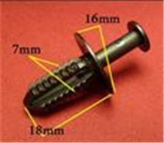 | Mercedes | Защита, бампер, отделка, универсальная | 9 | 7.7 |  | 0.0
0014 | 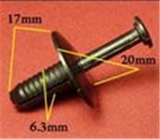 | BMW. 6,5mm | Подкрылок, бампера | 9.6 | 8.2 |  | 0.0
0048 | 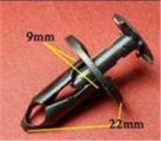 | Chevrolet, Chrysler, Daewoo, Ford, GM, Opel | Покрытие под корпусом, бампер, капот двигателя, воздухозаборник | 9.6 | 8.2 |  | 0.0
0867 | 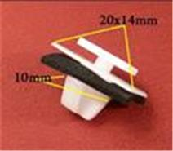 | Hyundai, Kia | Молдинги | 12.9 | 11 |  | 0.0
0019 | 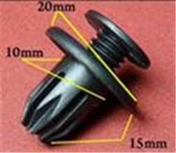 | Acura, Chevrolet, Daewoo, GM, Honda, Opel, Ssang Yong | Бампер, брызговики, пороги, молдинги | 9.6 | 8.2 |  | 0.0
0151 | 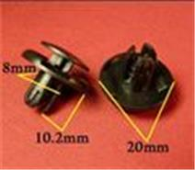 | Acura, Honda, Hyundai, Kia, Mitsubishi | Брызговики, подкрылок, бампер, крылья | 9.6 | 8.2 |  | 0.0
1405 | 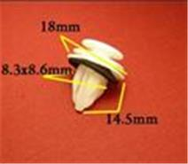 | Lexus, Toyota | Внутренняя отделка - двери | 11.4 | 9.7 |  | 0.0
0874 | 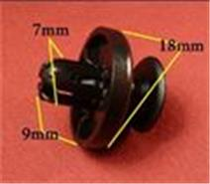 | Lexus, Subaru, Toyota | Бампер, защита | 7.5 | 6.3 |  | 0.0
0514 | 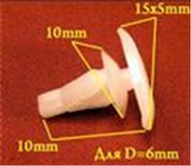 | Honda, Lexus, Mitsubishi, Subaru, Toyota | Уплотнитель | 6 | 5.1 |  | 0.0
0787 | 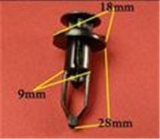 | Lexus, Toyota | Бампер, решётки радиатора | 11.1 | 9.4 |  | 0.0
1748 | 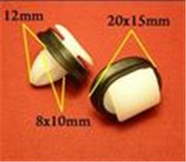 | Alfa Romeo, Citroen, Fiat, Lancia, Peugeot | Молдинги | 10.2 | 8.7 |  | 0.0
1403 | 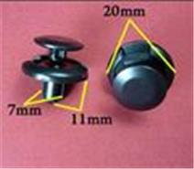 | Alfa Romeo, Fiat, Lancia, Lexus, Mitsubishi, Suzuki, Toyota | Брызговики, подкрылок, бампер, крылья | 9.9 | 8.4 |  | 0.0
0917 | 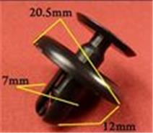 | Lexus, Toyota | Брызговики | 9.9 | 8.4 |  | 0.0
1801 | 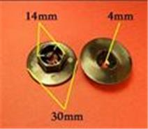 | Hyundai, Kia | Брызговики, защита | 10 | 8.5 |  | 0.0
0158 | 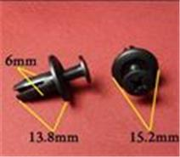 | Acura, Honda | Бампер, подкрылок | 6.3 | 5.4 |  | 0.0
0913 | 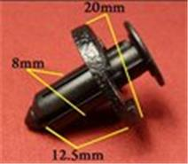 | Infiniti, Nissan | Защита, подкрылки | 11.7 | 9.9 |  | 0.0
1414 | 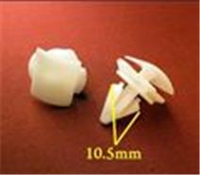 | Audi, Seat, Skoda, Volkswagen | Молдинги | 9.9 | 8.4 |  | 0.0
0406 | 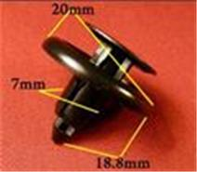 | Honda, Lexus, Toyota | Подкрылок | 8.1 | 6.9 |  | 0.0
0081 | 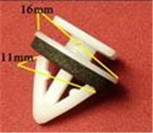 | Hyundai, Kia | Багажник, молдинг | 10.8 | 9.2 |  | 0.0
1502 | 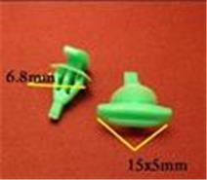 | Acura, Honda | Кузов - уплотнитель | 5.1 | 4.3 |  | 0.0
1903 | 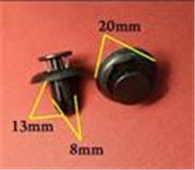 | Lexus, Mazda, Toyota | Бампер, крылья | 8 | 6.8 |  | 0.0
1749 | 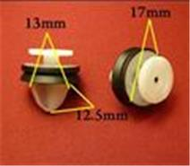 | Alfa Romeo, Citroen, Fiat, Lancia, Peugeot, Renault | Внутренняя отделка - двери | 10.3 | 8.8 |  | 0.0
0157 | 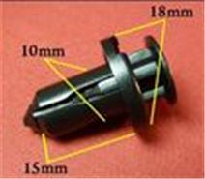 | Infiniti, Nissan, Subaru | Бампер | 12.3 | 10.5 |  | 0.0
0031 | 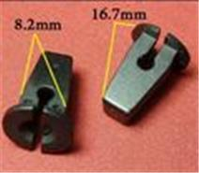 | Audi, Seat, Skoda, Volkswagen | Облицовка, защита к.арок, брызговик (под саморез) | 7.5 | 6.4 |  | 0.0
0218 | 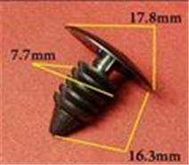 | AMC, Chrysler, Daewoo, Dodge, Ford, GM, Opel | Защита, брызговики, предохранительные приспособления, внутренняя отделка | 5.1 | 4.3 |  | 0.0
1541 | 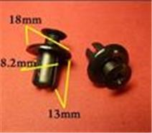 | GM, Hyundai, Kia | Пистон распорный винтовой | 10.8 | 9.2 |  | 0.0
0823 | 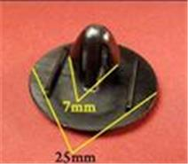 | Lexus, Toyota | Капот, багажник | 7.2 | 6.1 |  | 0.0
1269 | 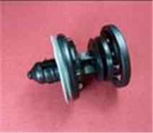 | Audi, Seat, Skoda, Volkswagen | Внутренняя отделка - двери | 26.8 | 22.8 |  | 0.0
2268 |  | Chevrolet, GM, Land Rover, Opel, Renault | Защита, подкрылки, внутренняя отделка - двери, молдинги, пороги, подкапотное пространство | 10.3 | 8.8 |  | 0.0
1536 |  | BMW | Внутренняя отделка | 10.2 | 8.7 |  | 0.0
1783 |  | Hyundai, Kia | Кузов, уплотнитель | 4.9 | 4.1 |  | 0.0
0878 |  | GM, Opel | Внутренняя отделка, дверь - панель | 6.9 | 5.9 |  | 0.0
1428 |  | Audi, Seat, Skoda, Volkswagen | Внутренняя отделка - двери | 9.5 | 8 |  | 0.0
1857 |  | Renault | Бампер | 8.4 | 7.1 |  | 0.0
0138 |  | GM, Infiniti, Lexus, Mazda, Mitsubishi, Nissan, Toyota | Бампер, подкрылок | 7.8 | 6.6 |  | 0.0
0571 |  | Различные марки | Хомут, эл.проводка | 10.5 | 8.9 |  | 0.0
0822 |  | Lexus, Toyota | Подкрылок, крылья, внутренняя отделка | 8 | 6.8 |  | 0.0
1772 |  | Audi, Seat, Skoda, Volkswagen | Кузов, уплотнитель | 5.1 | 4.3 |  | 0.0
1690 |  | Infiniti, Nissan | Внутренняя отделка - двери | 7.2 | 6.1 |  | 0.0
1549 |  | Citroen, Peugeot, Renault | Брызговики, подкрылок, бампер | 10.3 | 8.8 |  | 0.0
0030 |  | Различные марки | Внутренняя отделка | 10 | 8.5 |  | 0.0
1716 |  | Subaru | Подкрылки, защита, бампер, крылья, решётки, подкапотное пространство | 10.3 | 8.8 |  | 0.0
0174 |  | Chevrolet, Chrysler, Daewoo, Ford, GM, Opel | Внутренняя отделка - потолок | 6.3 | 5.4 |  | 0.0
0002 |  | BMW | Пистон обшивки | 9 | 7.7 |  | 0.0
1813 |  | Nissan, Renault, АвтоВАЗ | Защита к. арок, дверь - панель, торпеда, уплотнитель | 9.7 | 8.3 |  | 0.0
0311 |  | Mazda | Отделка дверей | 11.7 | 9.9 |  | 0.0
0349 |  | Mazda | Бампер, решётки | 10.3 | 8.8 |  | 0.0
0212 |  | Chevrolet, Daewoo, GM, Lexus, Suzuki, Toyota | Внутренняя отделка, дверь, универсальная | 6.3 | 5.4 |  | 0.0
1691 |  | Infiniti, Nissan | Брызговики, подкрылок | 7.7 | 6.6 |  | 0.0
1965 |  | Hyundai, Kia | Внутренняя отделка - двери | 9.2 | 7.8 |  | 0.0
0795 |  | Acura, Honda, Mercedes | Подкрылок, брызговики | 9.7 | 8.3 |  | 0.0
0394 |  | Lexus, Toyota | Уплотнитель | 9.7 | 8.3 |  | 0.0
1400 |  | Infiniti, Nissan | Кузов - уплотнитель | 4.9 | 4.1 |  | 0.0
0811 |  | Acura, Honda | Бампер, защита кузова, брызговики | 9.3 | 7.9 |  | 0.0
0240 |  | Hyundai, Kia, Lexus, Toyota | Внутренняя отделка | 6.3 | 5.4 |  | 0.0
1747 |  | Citroen, Peugeot, Renault | Внутренняя отделка - двери | 12.9 | 11 |  | 0.0
1765 |  | Ford | Кузов, уплотнитель | 5.1 | 4.3 |  | 0.0
1273 |  | BMW, Mercedes, Mitsubishi, Volvo | Внутренняя отделка, багажник, внутренняя отделка - двери | 10.8 | 9.2 |  | 0.0
0346 |  | Lexus, Subaru, Toyota | Отделка салона, багажника, капота, бампера | 10 | 8.5 |  | 0.0
0596 |  | Hyundai, Kia | Капот, внутренняя отделка | 8.4 | 7.1 |  | 0.0
0939 |  | Mercedes | Молдинги | 5.7 | 4.8 |  | 0.0
0226 |  | Audi, Renault, Seat, Skoda, Volkswagen | Внутренняя отделка, панели | 7.2 | 6.1 |  | 0.0
0215 |  | Chrysler, Hyundai, Kia, Mitsubishi, Toyota | Внутренняя отделка, брызговики, подкрылок, бампер | 6.6 | 5.6 |  | 0.0
1958 |  | BMW | Защита (различная) | 10.6 | 9 |  | 0.0
0243 |  | Acura, Honda, Hyundai, Kia | Бампер, капот, подкрылок | 6.3 | 5.4 |  | 0.0
1780 |  | Hyundai, Kia | Внутренняя отделка, багажник, двери | 8.4 | 7.1 |  | 0.0
0380 |  | Chrysler, Ford, GM | Дверь - панель, капот - уплотнитель | 7.8 | 6.6 |  | 0.0
0978 |  | Hyundai, Kia | Бампер, крылья, молдинги | 8.4 | 7.1 |  | 0.0
0171 |  | Acura, Honda, Infiniti, Isuzu, Kia, Nissan | Отделка дверей | 7.2 | 6.1 |  | 0.0
1138 |  | Hyundai, Kia | Молдинги | 15 | 12.8 |  | 0.0
0352 |  | Alfa Romeo, Audi, BMW, Fiat, Lancia, Mercedes, Seat, Skoda, Volkswagen | Уплотнитель | 6 | 5.2 |  | 0.0
1556 |  | Land Rover | Внутренняя отделка | 9.7 | 8.3 |  | 0.0
1742 |  | Infiniti, Nissan | Подкрылки, защита, крылья, молдинги | 6.6 | 5.6 |  | 0.0
0113 |  | Chrysler, Ford. 8mm | Дверь, внутренняя отделка, брызговики | 7.2 | 6.1 |  | 0.0
1350 |  | Lexus, Toyota | Вставки под саморез | 9.9 | 8.4 |  | 0.0
1904 |  | Lexus, Toyota | Бампер | 9.9 | 8.4 |  | 0.0
0445 |  | Acura, Honda, Mazda | Хомут, эл.проводка | 9.5 | 8 |  | 0.0
1106 |  | Acura, Honda | Подкрылок, бампер | 16.2 | 13.8 |  | 0.0
1841 |  | Audi, Seat, Skoda, Volkswagen | Внутренняя отделка, багажник | 13.8 | 11.7 |  | 0.0
1679 |  | Ford, Opel | Внутренняя отделка - двери, внутренняя отделка, багажник | 21 | 17.9 |  | 0.0
0952 |  | Hyundai, Kia, Mitsubishi | Внутренняя отделка | 7.7 | 6.6 |  | 0.0
0204 |  | Hyundai, Kia, Mitsubishi | Уплотнитель капота | 4.9 | 4.1 |  | 0.0
0327 |  | Европейские авто | Различные марки | 9.6 | 8.2 |  | 0.0
1551 |  | Citroen, Peugeot, Renault, АвтоВАЗ | Внутренняя отделка - двери | 8.6 | 7.4 |  | 0.0
0259 |  | Honda, Hyundai, Kia, Mitsubishi, Toyota | Универсальная | 7.2 | 6.1 |  | 0.0
0115 |  | Chevrolet, Daewoo, GM, Opel | Радиатор, бампер, универсальная | 8.7 | 7.4 |  | 0.0
1863 |  | Citroen, Peugeot, Renault | Внутренняя отделка, двери | 7.8 | 6.6 |  | 0.0
0321 |  | Hyundai, Kia | Защита, отделка салона, багажника | 7.5 | 6.3 |  | 0.0
0441 |  | GM, Lexus, Toyota | Капот двигателя - уплотнитель | 4.9 | 4.1 |  | 0.0
0224 |  | Chevrolet, Chrysler, Daewoo, Ford, GM, Opel, Renault | Отделка | 5.1 | 4.3 |  | 0.0
0301 |  | Audi, Renault, Seat, Skoda, Volkswagen | Отделка дверей | 7.7 | 6.6 |  | 0.0
1397 |  | BMW, Mercedes | Защита, внутренняя отделка, бампер, решётки, подкапотное пространство, трубки, электропроводка | 11.7 | 9.9 |  | 0.0
2331 |  | BMW, Mini Cooper | Внутренняя отделка - двери | 16.5 | 14 |  | 0.0
0908 |  | Lexus, Toyota | Бампер, защита, решётки | 9.6 | 8.2 |  | 0.0
0261 |  | Mazda | Бампер, защита, отделка капота | 8.4 | 7.1 |  | 0.0
0145 |  | Acura, Honda | Кузов - уплотнитель | 4.9 | 4.1 |  | 0.0
1694 |  | Infiniti, Nissan | Внутренняя отделка, багажник | 7.8 | 6.6 |  | 0.0
0966 |  | Acura, Honda | Брызговики, бампер | 15.2 | 12.9 |  | 0.0
1693 |  | Lexus, Toyota | Капот, решётки | 9.3 | 7.9 |  | 0.0
1943 |  | Audi, Seat, Skoda, Volkswagen | Универсальный, внутренняя отделка, багажник | 5.4 | 4.6 |  | 0.0
0365 |  | Lexus, Mitsubishi, Toyota | Подкрылок, крылья | 6.3 | 5.4 |  | 0.0
0500 |  | Lexus, Toyota | Кузов - молдинг | 9.6 | 8.2 |  | 0.0
2006 |  | Hyundai, Kia | Клипса крепления заднего фонаря, освещение | 9.6 | 8.2 |  | 0.0
0264 |  | Lexus, Toyota | Бампер, защита, подкрылок, отделка | 9.6 | 8.2 |  | 0.0
1098 |  | Hyundai, Kia | Внутренняя отделка, двери | 9.6 | 8.2 |  | 0.0
2251 |  | Ford, Hyundai, Kia, Mazda | Защита, подкрылки, внутренняя отделка, бампер | 9.9 | 8.4 |  | 0.0
0609 |  | Lexus, Toyota | Внутренняя отделка - двери, пороги, кузов - решётки | 6.6 | 5.6 |  | 0.0
1741 |  | Infiniti, Nissan | Подкрылки, защита, крылья, молдинги | 5.4 | 4.6 |  | 0.0
0183 |  | Acura, Chevrolet, Daewoo, GM, Honda, Mazda, Subaru | Фиксатор | 6.9 | 5.9 |  | 0.0
1971 |  | Citroen, Peugeot, Renault | Двери - уплотнитель | 5.1 | 4.3 |  | 0.0
1496 |  | Alfa Romeo, Citroen, Fiat, Lancia, Peugeot, Renault | Молдинги | 8.4 | 7.1 |  | 0.0
0146 |  | Lexus, Mitsubishi, Subaru, Toyota | Внутренняя отделка, отделка дверей, дверь - панель | 5.7 | 4.8 |  | 0.0
0251 |  | Ford, Mazda, Toyota | Внутренняя отделка, отделка стоек | 5.1 | 4.3 |  | 0.0
1597 |  | Acura, Honda, Lexus, Toyota | Внутренняя отделка - двери, кузов - пороги | 8.4 | 7.1 |  | 0.0
...

